Hoja1
SOS-chromotest E. coli PQ-37 UVA-UVB | Noviembre 05 de 2013 [P-NQ] |  |  |  |  |  |  |  |  |  |  | FI-UVB |  |  |  |  |  |  |  |  |  | FI-UVA |  |  |  |  |  |  |  |  |  |  |  |  |  | fa-UVA |  |  |  |  |  |  | fa-UVB
 | C- | Dosis irradiación UVA (J/cm2) |  |  |  |  | Dosis irradiación UVB (J/cm2) |  |  |  |  | C- | 0.002 | 0.008 | 0.018 | 0.05 |  |  |  |  |  | C- | 0.500 | 1.000 | 1.500 | 2.000 | 4.000 | 6.000 |  |  |  |  |  |  |  | C-[UVA] | 0.5-UVA | 1-UVA | 1.5-UVA | 2-UVA | 4-UVA | 6-UVA | C-[UVB] | 0.002-UVB | 0.008-UVB | 0.018-UVB | 0.05-UVB
 |  | 0.050 | 0.500 | 1.000 | 1.500 | 2.000 | 4.000 | 6.000 | 0.002 | 0.008 | 0.018 | 1.0319644938 | 22.335213531 | 20.408536739 | 24.800887978 | 17.391457383 |  |  |  |  |  | 1.03196 | 4.91300 | 5.96833 | 6.99280 | 9.77484 | 2.90112 | 3.42033 |  |  |  |  |  |  |  | 1.296875 | 1.144375 | 1.251875 | 0.904375 | 0.641875 | 0.254375 | 0.229375 | 1.296875 | 0.712 | 0.659 | 0.504 | 0.282
Abs Bgal | 0.0805 | 0.2948 | 0.3381 | 0.4493 | 0.3803 | 0.3773 | 0.0444 | 0.0472 | 0.9561 | 0.8092 | 0.7522 | 0.95263980085 | 16.755399534 | 21.576259655 | 32.289629393 | 11.324053931 |  |  |  |  |  | 0.95264 | 4.84123 | 5.83503 | 8.92663 | 9.41390 | 4.02587 | 3.67086 |  |  |  |  |  |  |  | 1.909375 | 1.246875 | 1.291875 | 0.769375 | 0.729375 | 0.204375 | 0.221875 | 1.909375 | 0.944 | 0.774 | 0.397 | 0.432
 | 0.1094 | 0.2941 | 0.3630 | 0.4533 | 0.4130 | 0.4129 | 0.0495 | 0.0490 | 0.9515 | 1.0047 | 0.7706 | 0.96588868311 | 22.467233011 | 24.96551527 | 33.000170195 | 11.95795152 |  |  |  |  |  | 0.96589 | 3.89898 | 5.85080 | 8.28126 | 10.15205 | 4.57196 | 5.19853 |  |  |  |  |  |  |  | 1.581875 | 1.526875 | 1.209375 | 0.839375 | 0.731875 | 0.186875 | 0.151875 | 1.581875 | 0.762 | 0.802 | 0.407 | 0.392
 | 0.0919 | 0.2818 | 0.3580 | 0.4255 | 0.4180 | 0.4468 | 0.0514 | 0.0475 | 1.0293 | 1.2038 | 0.8074 | 1.0495070222 | 20.407005369 | 19.70399299 | 34.486925662 | 20.186412751 | 1.000 | 20.491 | 21.664 | 31.144 | 15.215 | 1.04951 | 4.09045 | 4.94372 | 7.81897 | 9.00240 | 4.78713 | 4.64085 | 1.00000 | 4.43591 | 5.64947 | 8.00491 | 9.58580 | 4.07152 | 4.23264 | 1.709375 | 1.496875 | 1.369375 | 0.886875 | 0.651875 | 0.171875 | 0.159375 | 1.709375 | 0.802 | 0.677 | 0.387 | 0.269
 | 0.1079 | 0.3270 | 0.3682 | 0.4071 | 0.4170 | 0.3529 | 0.0495 | 0.0445 | 0.9840 | 0.8020 | 0.8023 | bgal-UVB |  |  |  |  |  |  |  |  |  | bgal-UVA |  |  |  |  |  |  | 0.04788613062 | 0.51624778516 | 0.47424389334 | 0.81340366616 | 0.49202890127 | 0.84349528518 | 0.83167040892
Abs FA | 0.0519 | 0.0113 | 0.0458 | 0.0501 | 0.0362 | 0.0257 | 0.0102 | 0.0092 | 0.0285 | 0.0264 | 0.0202 | C- | 0.002 | 0.008 | 0.018 | 0.05 |  |  |  |  |  | C- | 0.500 | 1.000 | 1.500 | 2.000 | 4.000 | 6.000 | 0.02394306531 | 0.25812389258 | 0.23712194667 | 0.40670183308 | 0.24601445064 | 0.42174764259 | 0.41583520446
 | 0.0764 | 0.0173 | 0.0499 | 0.0517 | 0.0308 | 0.0292 | 0.0082 | 0.0089 | 0.0378 | 0.0310 | 0.0159 | 2.011875 | 23.902 | 20.229 | 18.804 | 7.369 |  |  |  |  |  | 2.012 | 8.452 | 11.232 | 9.507 | 9.432 | 1.109 | 1.179
 | 0.0633 | 0.0157 | 0.0611 | 0.0484 | 0.0336 | 0.0293 | 0.0075 | 0.0061 | 0.0305 | 0.0321 | 0.0163 | 2.734375 | 23.786875 | 25.116875 | 19.264375 | 7.351875 |  |  |  |  |  | 2.734 | 9.074 | 11.332 | 10.324 | 10.322 | 1.237 | 1.224
 | 0.0684 | 0.0108 | 0.0599 | 0.0548 | 0.0355 | 0.0261 | 0.0069 | 0.0064 | 0.0321 | 0.0271 | 0.0155 | 2.296875 | 25.732 | 30.094 | 20.184 | 7.044 |  |  |  |  |  | 2.297 | 8.949 | 10.637 | 10.449 | 11.169 | 1.284 | 1.187
Abs Bgal media | 0.097 | 0.299 | 0.357 | 0.434 | 0.407 | 0.397 | 0.049 | 0.047 | 0.980 | 0.955 | 0.783 | 2.696875 | 24.599 | 20.049 | 20.057 | 8.174 | 2.435 | 24.505 | 23.873 | 19.578 | 7.485 | 2.697 | 9.204 | 10.177 | 10.424 | 8.822 | 1.237 | 1.112 | 2.43500 | 8.92000 | 10.84438 | 10.17625 | 9.93625 | 1.21688 | 1.17563
D.E | 0.014 | 0.019 | 0.013 | 0.022 | 0.018 | 0.041 | 0.003 | 0.002 | 0.036 | 0.191 | 0.026 | fa-UVB |  |  |  |  |  |  |  |  |  | fa-UVA
E.E | 0.014 | 0.019 | 0.013 | 0.021 | 0.018 | 0.040 | 0.003 | 0.002 | 0.035 | 0.187 | 0.026 | C- | 0.002 | 0.008 | 0.018 | 0.05 |  |  |  |  |  | C- | 0.500 | 1.000 | 1.500 | 2.000 | 4.000 | 6.000
Abs Pasa media | 0.065 | 0.014 | 0.054 | 0.051 | 0.034 | 0.028 | 0.008 | 0.008 | 0.032 | 0.029 | 0.017 | 1.296875 | 0.712 | 0.659 | 0.504 | 0.282 |  |  |  |  |  | 1.297 | 1.144 | 1.252 | 0.904 | 0.642 | 0.254 | 0.229
D.E | 0.010 | 0.003 | 0.008 | 0.003 | 0.002 | 0.002 | 0.001 | 0.002 | 0.004 | 0.003 | 0.002 | 1.909375 | 0.944 | 0.774 | 0.397 | 0.432 |  |  |  |  |  | 1.909 | 1.247 | 1.292 | 0.769 | 0.729 | 0.204 | 0.222
E.E | 0.010 | 0.003 | 0.007 | 0.003 | 0.002 | 0.002 | 0.001 | 0.002 | 0.004 | 0.003 | 0.002 | 1.581875 | 0.762 | 0.802 | 0.407 | 0.392 |  |  |  |  |  | 1.582 | 1.527 | 1.209 | 0.839 | 0.732 | 0.187 | 0.152
U.E. Bgal | 2.012 | 7.369 | 8.452 | 11.232 | 9.507 | 9.432 | 1.109 | 1.179 | 23.902 | 20.229 | 18.804 | 1.709375 | 0.802 | 0.677 | 0.387 | 0.269 | 1.624 | 0.805 | 0.728 | 0.424 | 0.344 | 1.709 | 1.497 | 1.369 | 0.887 | 0.652 | 0.172 | 0.159 | 1.62438 | 1.35375 | 1.28063 | 0.85000 | 0.68875 | 0.20437 | 0.19062
 | 2.734 | 7.352 | 9.074 | 11.332 | 10.324 | 10.322 | 1.237 | 1.224 | 23.787 | 25.117 | 19.264
 | 2.297 | 7.044 | 8.949 | 10.637 | 10.449 | 11.169 | 1.284 | 1.187 | 25.732 | 30.094 | 20.184
 | 2.697 | 8.174 | 9.204 | 10.177 | 10.424 | 8.822 | 1.237 | 1.112 | 24.599 | 20.049 | 20.057
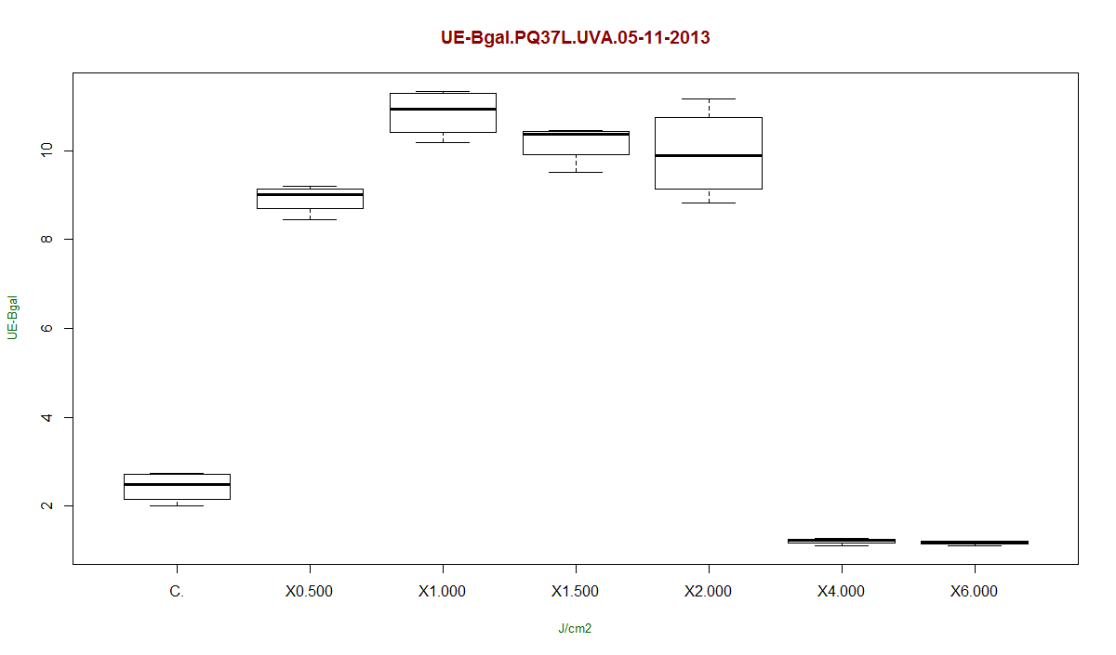
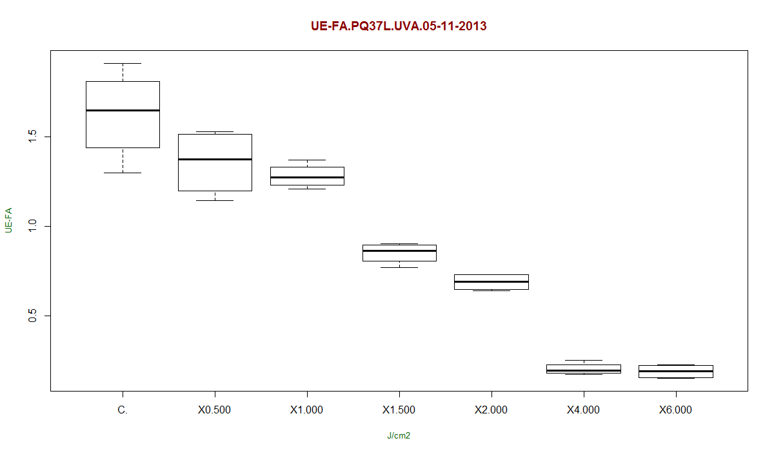
U.E. FA | 1.297 | 0.282 | 1.144 | 1.252 | 0.904 | 0.642 | 0.254 | 0.229 | 0.712 | 0.659 | 0.504
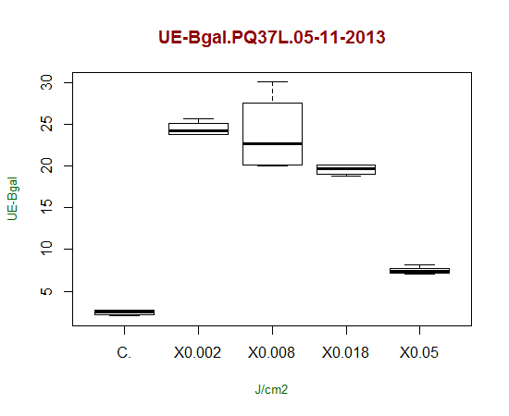
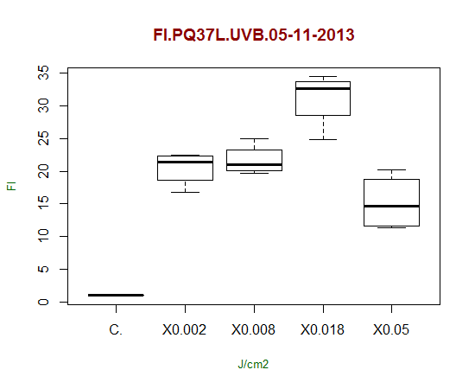
 | 1.909 | 0.432 | 1.247 | 1.292 | 0.769 | 0.729 | 0.204 | 0.222 | 0.944 | 0.774 | 0.397
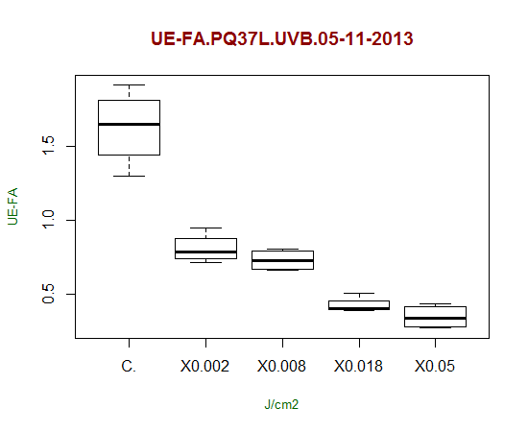
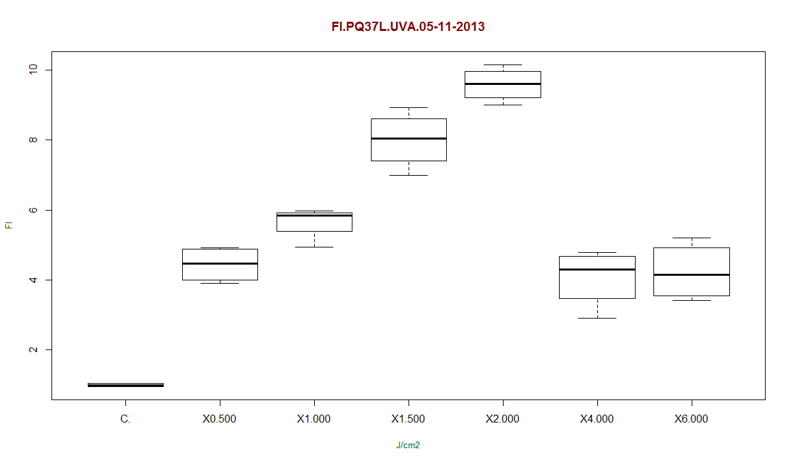
 | 1.582 | 0.392 | 1.527 | 1.209 | 0.839 | 0.732 | 0.187 | 0.152 | 0.762 | 0.802 | 0.407
 | 1.709 | 0.269 | 1.497 | 1.369 | 0.887 | 0.652 | 0.172 | 0.159 | 0.802 | 0.677 | 0.387
U.E Bgal media | 2.435 | 7.485 | 8.920 | 10.844 | 10.176 | 9.936 | 1.217 | 1.176 | 24.505 | 23.873 | 19.578
D.E | 0.345 | 0.483 | 0.329 | 0.541 | 0.450 | 1.027 | 0.075 | 0.047 | 0.893 | 4.766 | 0.657
E.E | 0.338 | 0.474 | 0.322 | 0.530 | 0.441 | 1.007 | 0.074 | 0.046 | 0.875 | 4.671 | 0.644
U.E.Pasa media | 1.624 | 0.344 | 1.354 | 1.281 | 0.850 | 0.689 | 0.204 | 0.191 | 0.805 | 0.728 | 0.424
D.E | 0.257 | 0.081 | 0.188 | 0.068 | 0.060 | 0.049 | 0.036 | 0.041 | 0.100 | 0.071 | 0.054
E.E | 0.251 | 0.079 | 0.184 | 0.067 | 0.059 | 0.048 | 0.035 | 0.040 | 0.098 | 0.069 | 0.053
R | 1.6 | 26.1 | 7.4 | 9.0 | 10.5 | 14.7 | 4.4 | 5.1 | 33.6 | 30.7 | 37.3
 | 1.4 | 17.0 | 7.3 | 8.8 | 13.4 | 14.2 | 6.1 | 5.5 | 25.2 | 32.4 | 48.5
 | 1.5 | 18.0 | 5.9 | 8.8 | 12.4 | 15.3 | 6.9 | 7.8 | 33.8 | 37.5 | 49.6
 | 1.6 | 30.3 | 6.1 | 7.4 | 11.8 | 13.5 | 7.2 | 7.0 | 30.7 | 29.6 | 51.8
R | 1.5 | 22.9 | 6.7 | 8.5 | 12.0 | 14.4 | 6.1 | 6.4 | 30.8 | 32.6 | 46.8
D.E | 0.1 | 6.4 | 0.8 | 0.7 | 1.2 | 0.7 | 1.3 | 1.3 | 4.0 | 3.5 | 6.5
E.E | 0.1 | 6.3 | 0.8 | 0.7 | 1.2 | 0.7 | 1.2 | 1.2 | 3.9 | 3.4 | 6.4
I | 1.0 | 17.4 | 4.9 | 6.0 | 7.0 | 9.8 | 2.9 | 3.4 | 22.3 | 20.4 | 24.8
 | 1.0 | 11.3 | 4.8 | 5.8 | 8.9 | 9.4 | 4.0 | 3.7 | 16.8 | 21.6 | 32.3
 | 1.0 | 12.0 | 3.9 | 5.9 | 8.3 | 10.2 | 4.6 | 5.2 | 22.5 | 25.0 | 33.0
 | 1.0 | 20.2 | 4.1 | 4.9 | 7.8 | 9.0 | 4.8 | 4.6 | 20.4 | 19.7 | 34.5
I | 1.0 | 15.2 | 4.4 | 5.6 | 8.0 | 9.6 | 4.1 | 4.2 | 20.5 | 21.7 | 31.1
D.E | 0.0 | 4.3 | 0.5 | 0.5 | 0.8 | 0.5 | 0.8 | 0.8 | 2.7 | 2.3 | 4.3
E.E | 0.0 | 4.2 | 0.5 | 0.5 | 0.8 | 0.5 | 0.8 | 0.8 | 2.6 | 2.3 | 4.2
CV | 4.8 | 28.2 | 11.6 | 8.4 | 10.2 | 5.1 | 20.7 | 19.6 | 13.0 | 10.8 | 13.9
 | C- | 0.050 | 0.500 | 1.000 | 1.500 | 2.000 | 4.000 | 6.000 | 0.002 | 0.008 | 0.018

